資料輸入區
 |  |  |  |  |  |  |  |  |  |  |  | EBKD5UEH11502007 115.02版
凱基人壽美利固得美元養老保險－定期給付型

◎請於"反白"儲存格填入相關基本資料
要保人／被保險人／實際繳交保費之人相同 |  |  |  | 否 |  | 實際繳交保費之人保險年齡達六十五歲(含)以上，需配合進行銷售過程錄音，並請填寫下方『高齡錄音相關資料』。

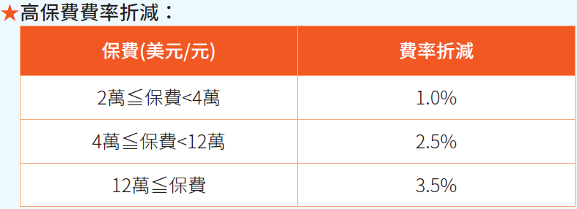
被保險人基本資料與壽險購買條件設定 |  |  |  |  |  |  |  |  | 訊息反應區
◎請於"反白"儲存格填入相關基本資料 |  |  |  |  |  | 單位：美元/元 |  |  |  | 單位：美元/元
1.姓名 | 貴保戶 |  | 性別 | 男性 | 保險年齡 | 15 | 歲 |  | 保險年齡 | 15 | 歲
2.生日 | 民國 | 100 | 年 | 2 | 月 | 6 | 日出生 |  | 投保金額 | 352,733 | 元
3.繳費年期 | 1 | 躉 | 繳 |  |  |  |  |  | (1)每單位(1萬)躉繳表訂費率 | 9,956 | 元
4.繳別 |  | 躉 | 繳 |  |  |  |  |  | (2)原始總保費=(1)*(保額÷單位)*繳別率(四捨五入) | 351,181 | 元
5.計算方式 |  | 保額 |  |  |  |  |  |  | (3)高保費費率折減 | 3.50%
6.保險金額 |  | 352,733 | 元 |  |  |  |  |  | (4)躉繳保險費(2)*【1-(3)】 | 338,890 | 元
7.首期繳費方式 |  | 金融機構轉帳 |  | 躉繳不提供保費折減 |  |  |  |  | 實際繳交保費 | 338,890
是否超過體檢額度 |  | 免體檢 （詳警語） | ※【主約保險金額】若超過上限90,000,000元則需體檢 |  |  |  |  |  | (11)續年實繳保險費=(9)*繳費次數 | -119,011,390,200 | 元
※單張保額未超過體檢保額額度，無須體檢。 ※提醒您！曾購買凱基人壽商品之客戶，須與有效保單累計保額後確認是否體檢；如超過體檢保額時，仍須至特約體檢醫療院所進行體檢！ |  |  |  |  |  |  |  |  | 1年總保費 | 338,890 | 元
提醒：因未滿十八足歲，須由本人及法定代理人簽名。 |  |  |  |  |  |  |  |  | 註：本試算表內容數值僅供參考，容有四捨五入之些微誤差，各期實繳保費及實際給付內容仍應以保單面頁數值為準。
※投保本商品可申請辦理「保費融資批註條款」，若申請「保費融資批註條款」時，當件保單限制要保人與被保險人須為同一人且必須檢附「辦理保費融資批註條款重要事項告知暨聲明書」。
※本Excel試算表檔案，需於PC/NB之MS Windows系統及合法授權的MS Office Excel軟體中執行。其他作業系統或非MS Office Excel軟體將可能發生無法預期之錯誤或無法順利運行。
要保人／實際繳交保費之人資料輸入區
要保人姓名 | 貴保戶 |  | 性別 | 男性
要保人生日 | 民國 | 74 | 年 | 11 | 月 | 21 | 日出生 | 保險年齡：40歲
實際繳交保費之人姓名 | 貴保戶 |  | 性別 | 男性
實際繳交保費之人生日 | 民國 | 44 | 年 | 11 | 月 | 21 | 日出生 | 保險年齡：70歲

錄音範本資料輸入區
項次 | 問項問題 |  |  |  |  |  |  | 業務人員輸入欄位
1 | 要保人投保保險年齡 |  |  |  | 自動 |  |  | 40歲
2 | 被保人投保保險年齡 |  |  |  | 自動 |  |  | 15歲
3 | 實際繳交保費之人年齡 |  |  |  | 自動 |  |  | 70歲
4 | 要保人姓名 |  |  |  | 自動 |  |  | 貴保戶
5 | 要保人性別 |  |  |  | 自動 |  |  | 男性
6 | 被保險人姓名 |  |  |  | 自動 |  |  | 貴保戶
7 | 被保險人性別 |  |  |  | 自動 |  |  | 男性
8 | 實際繳交保費之人姓名 |  |  |  | 自動 |  |  | 貴保戶
9 | 實際繳交保費之人性別 |  |  |  | 自動 |  |  | 男性
10 | 投保險種(全名) |  |  |  | 自動 |  |  | 凱基人壽美利固得美元養老保險－定期給付型
11 | 繳別 |  |  |  | 自動 |  |  | 躉繳
12 | 繳費年期 |  |  |  | 自動 |  |  | 1年期
13 | 首期實繳保險費 |  |  |  | 自動 |  |  | 338,890元
14 | 公司名稱 |  |  |  | 請自行輸入名稱 |  |  | XX銀行
15 | 業務人員姓名 |  |  |  | 請自行輸入姓名 |  |  | ○○○業務員/專員
16 | 業務人員登錄證號 |  |  |  | 請自行輸入 |  |  | 00123789556

個人資料保護法告知義務內容
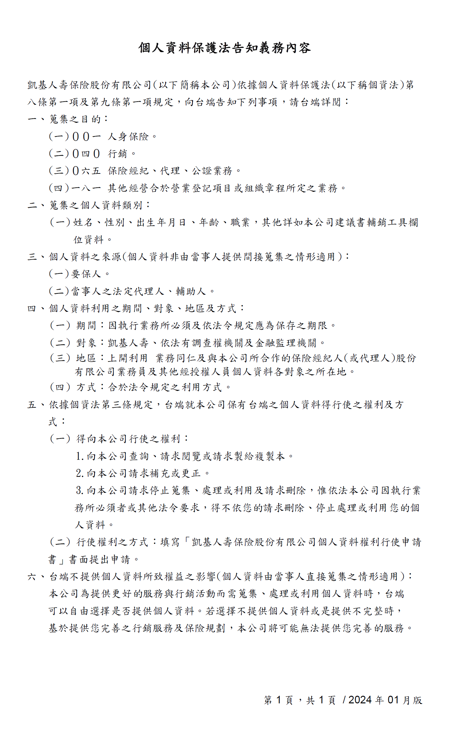

高齡錄音作業流程
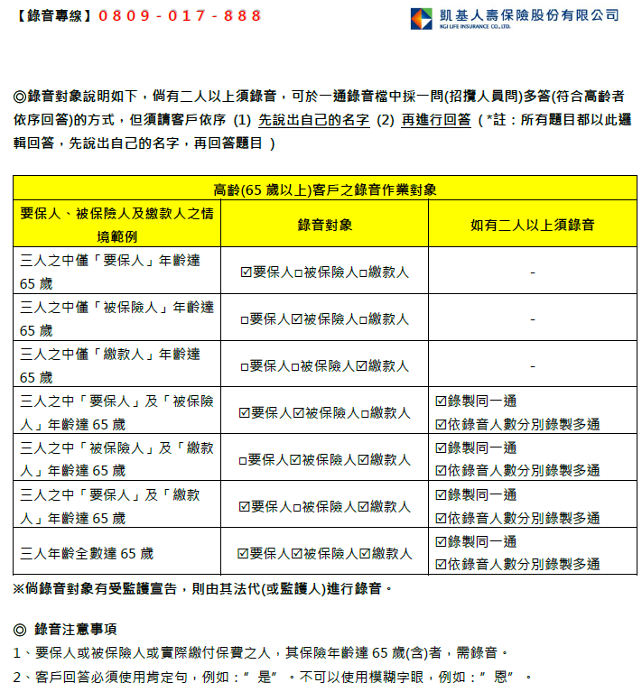

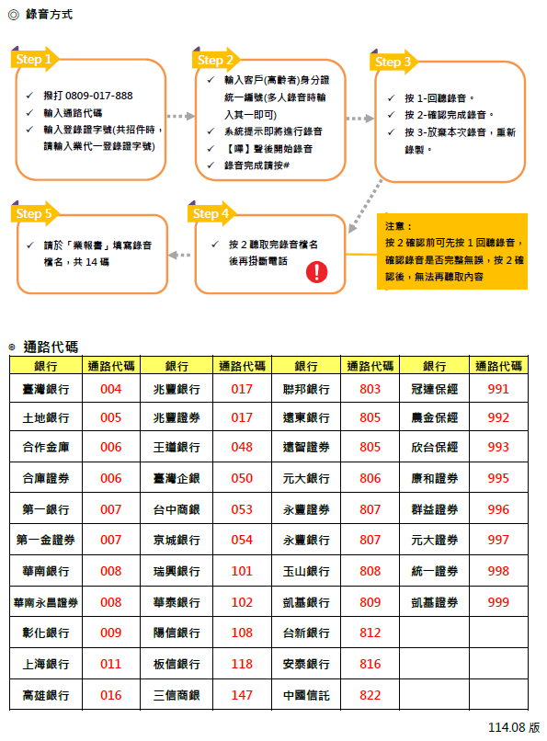

審閱期間確認聲明書
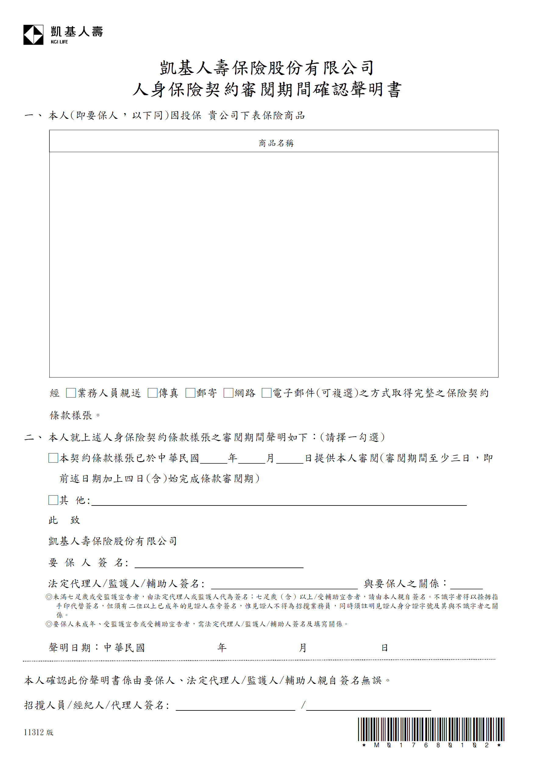
APOAPL#1140526

凱基人壽美利固得美元養老保險－定期給付型

